시트 1
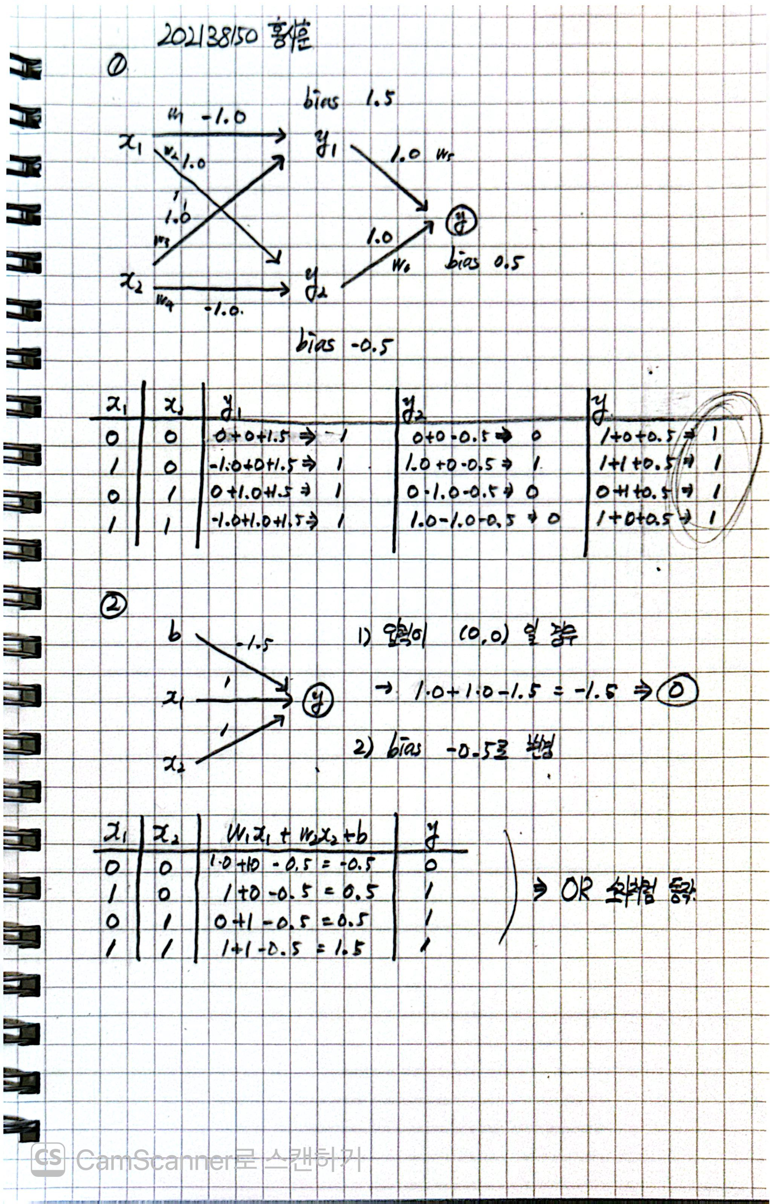 | 1️⃣

 | 𝒳1 | 𝒳2 | 𝑤1𝒳1 + 𝑤3𝒳2 + b | 𝚢1 | 𝑤2𝒳1 + 𝑤4𝒳2 + b | 𝚢2 | 𝑤5𝚢1 + 𝑤6𝚢2+ b | 𝚢 | 출력
 | 0 | 0 | (-1.0) x 0 + 1.0 x 0 + 1.5 = 1.5 | 1 | 1.0 x 0 + (-1.0) x 0 - 0.5 = -0.5 | 0 | 1.0 x 1 + 1.0 x 0 + 0.5 = 1.5 | 1 | 1
 | 1 | 0 | (-1.0) x 1 + 1.0 x 0 + 1.5 = 0.5 | 1 | 1.0 x 1 + (-1.0) x 0 - 0.5 = 0.5 | 1 | 1.0 x 1 + 1.0 x 1 + 0.5 = 2.5 | 1 | 1
 | 0 | 1 | (-1.0) x 0 + 1.0 x 1 + 1.5 = 2.5 | 1 | 1.0 x 0 + (-1.0) x 1 - 0.5 = -1.5 | 0 | 1.0 x 1 + 1.0 x 0 + 0.5 = 1.5 | 1 | 1
 | 1 | 1 | (-1.0) x 1 + 1.0 x 1 + 1.5 = 1.5 | 1 | 1.0 x 1 + (-1.0) x 1 - 0.5 = -0.5 | 0 | 1.0 x 1 + 1.0 x 0 + 0.5 = 1.5 | 1 | 1

 | 2️⃣ |  |  |  | 입력이 (0, 0)일 경우
 |  |  | 𝑤1𝒳1 + 𝑤2𝒳2 + b = 1 x 0 + 1 x 0 + (-1.5) = -1.5 => 0

 | 3️⃣ |  |  |  | bias -0.5로 변경

 | 𝒳1 | 𝒳2 | 𝑤1𝒳1 + 𝑤3𝒳2 + b | 𝚢
 | 0 | 0 | 1.0 x 0 + 1.0 x 0 - 0.5 = -0.5 | 0
 | 1 | 0 | 1.0 x 1 + 1.0 x 0 - 0.5 = 0.5 | 1 | (OR 소자처럼 동작한다.)
 | 0 | 1 | 1.0 x 0 + 1.0 x 1 - 0.5 = 0.5 | 1
 | 1 | 1 | 1.0 x 1 + 1.0 x 1 - 0.5 = 1.5 | 1

